Feuil1
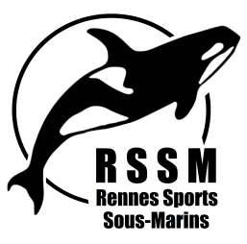
Rennes Sports Sous Marins
DEMANDE DE REMBOURSEMENT DE FRAIS

 | Section :

Cadre à renseigner obligatoirement par le bénéficiaire (ne pas oublier de joindre les justificatifs originaux)
Nom : |  |  |  |  |  | Objet du déplacement :
Prénom :
Adresse : |  |  |  |  |  | Noms des personnes transportées
Numero de Téléphone :
Mail :
Date et lieu du Déplacement :
Nombre de Km AR :
Photocopie de la carte grise au nom du demandeur:

TITRE | Action Club RSSM
 |  | Déplacement |  |  |  | location minibus | Frais d'inscription | TOTAL
 |  | Carburant | Hébergement | Stage | Péages
 | Montant des justificatifs |  |  |  |  |  |  | 0

 | A : |  | le : |  |  | Signature :

Remboursé le : | Chèque N° : | Virement |  |  |  |  | Visa du responsable de la section :

à remplir par le trésorier ou la présidente

Pour information |  | Déplacement |  |  |  |  | Parking | Frais d'inscription
 |  | Voiture | Voiture + Remorque | Formation | Bateau | Autre
 |  | 0,20€ du km + péages (justifs) LIMITE BASE SNCF | 0,30€ du km + péages (justifs) LIMITE BASE SNCF | Justificatifs | Justificatifs | Justificatifs | Justificatifs | Justificatifs
 |  |  |  | OUI / NON | OUI / NON | OUI / NON | OUI / NON | OUI / NON

